SchaZi Liste gefährdete Tiere
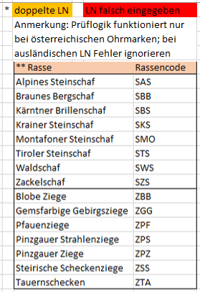
Rassencode | Kennzeichnung | Geschlecht | Geburtsdatum | Name des Tieres
siehe Legende** | Lebensnummer* (Achtung: Nummer ohne Leerzeichen eingeben!!) | M=männlich W=weiblich
SMO | AT125550560 | M | 2020-03-15 | Fridolin

